送信(Deliverability)
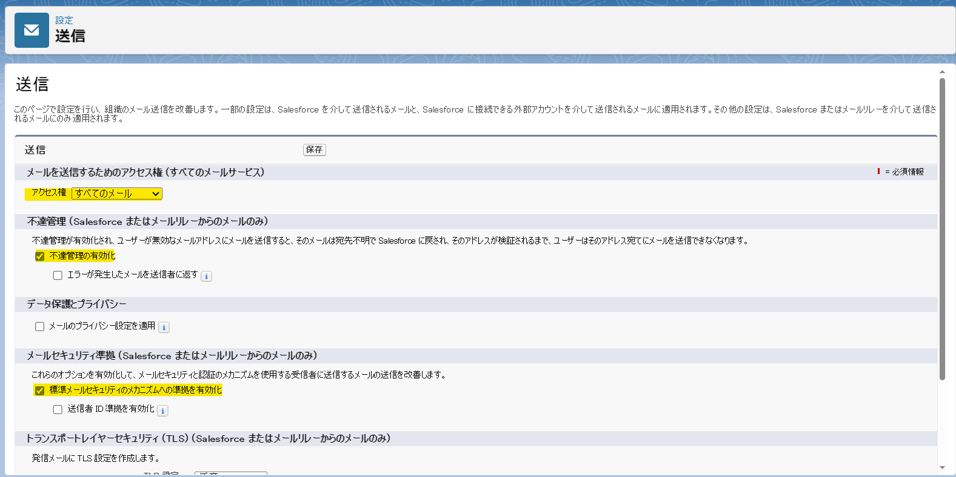
本番環境にアクセス権のDefault値はすべてのメール

Chatterのメール設定
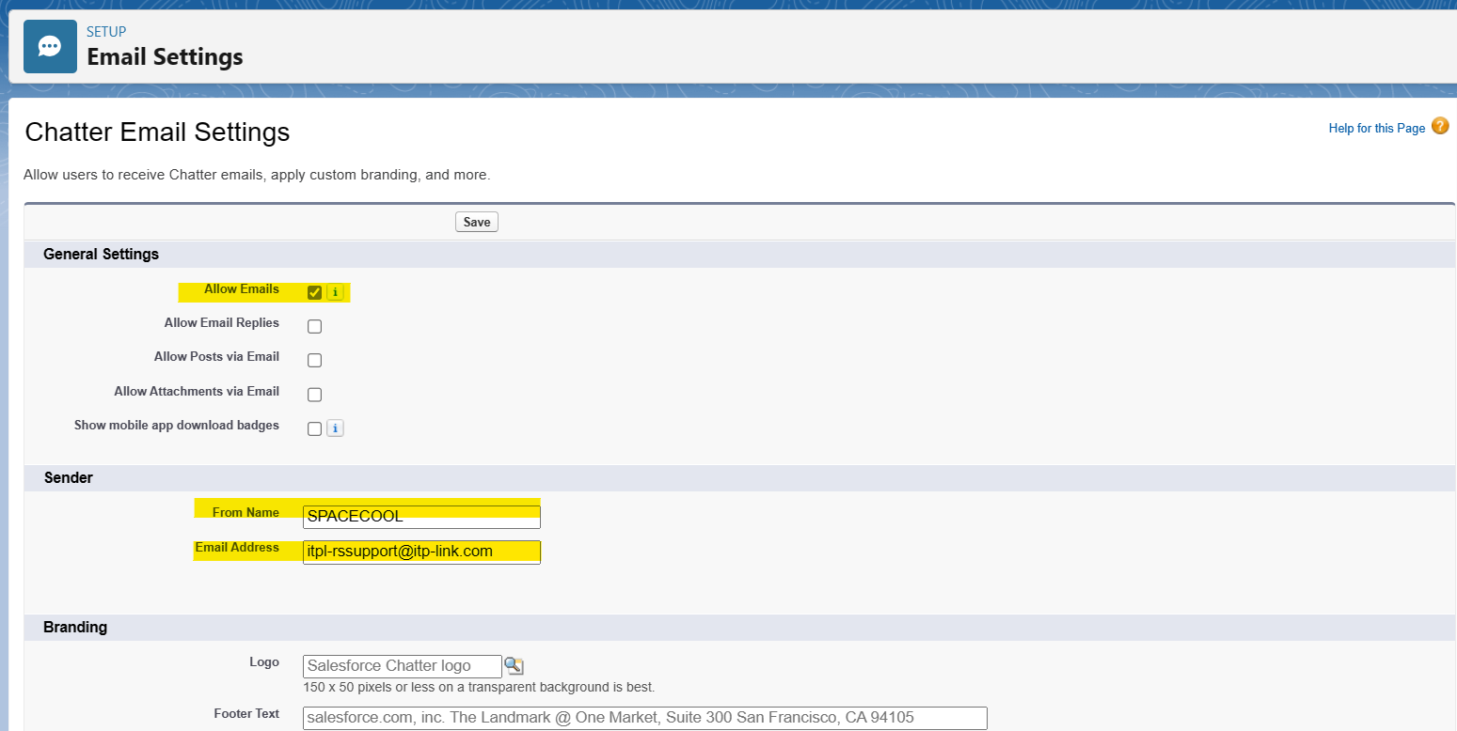

メールリレー
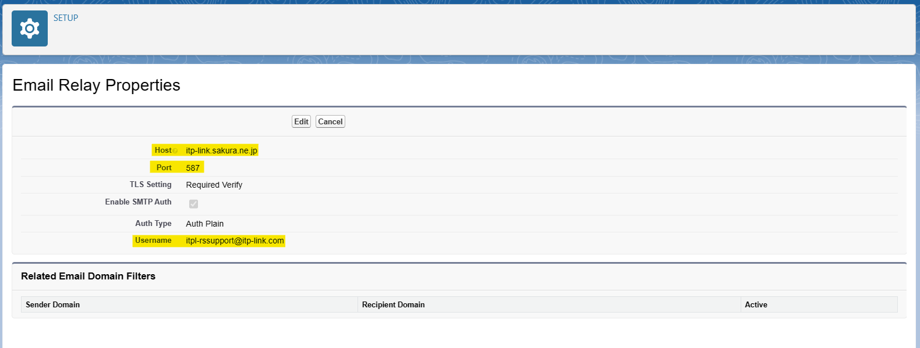

DKIM鍵
※補足：
Gmail.comのドメイン宛にメールを送信する場合、「via ....salesforce.com」と表示されます。
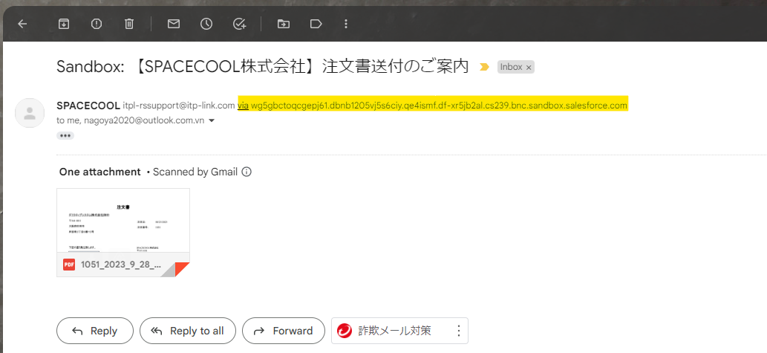

「via ....salesforce.com」と表示されない場合、以下の項目にチェックを外すように指示されました。
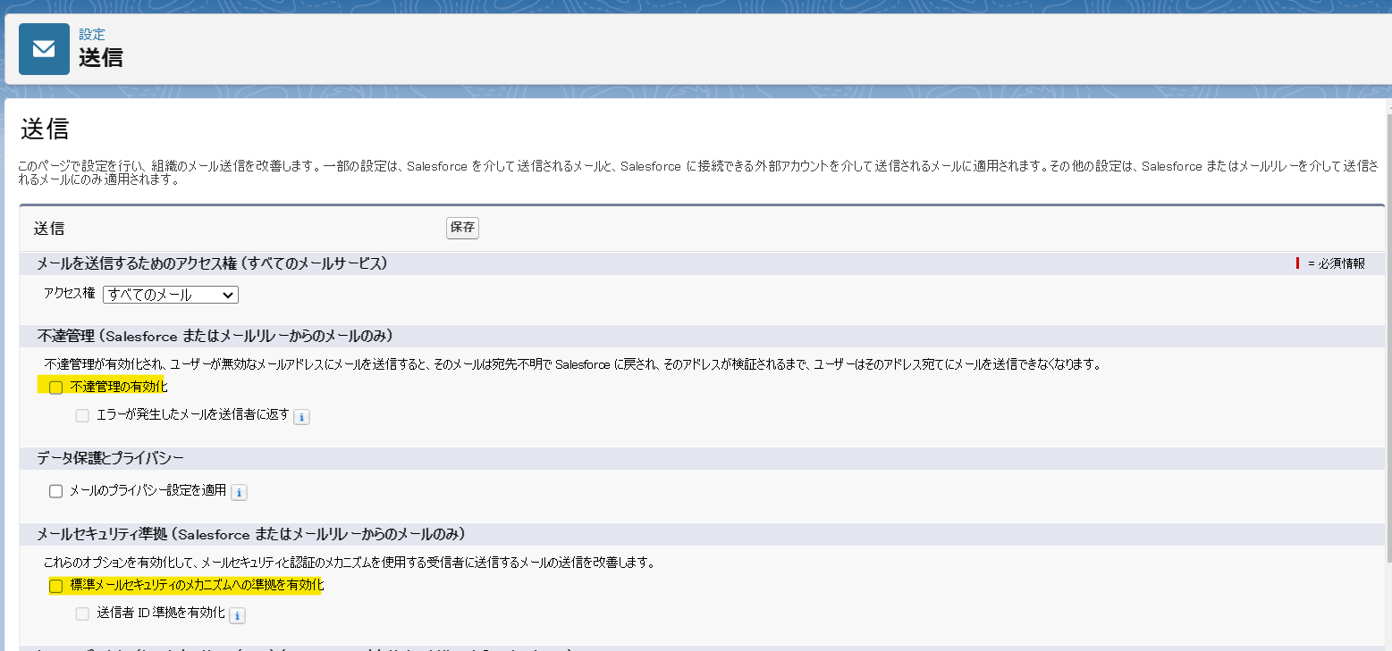

ただし、その項目にチェックを外した後、gmail.comというドメイン宛にメールを送信できなくなりました
（他のドメインでは問題が発生しません、例えばitp-link.com、syncparts.com、outlook.com.vn）。下記のエラーが表示されます
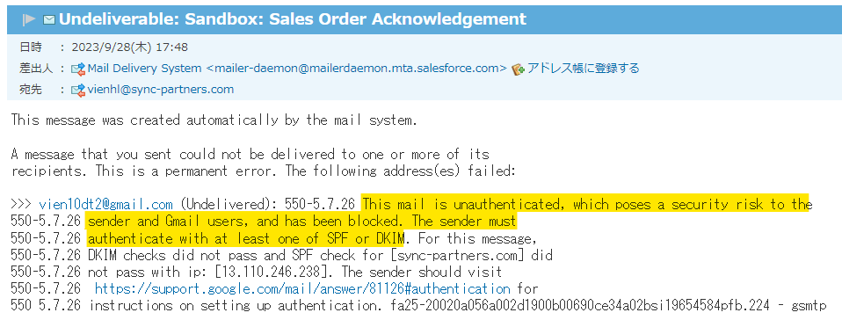

調査した結果、ITPLのメールサーバーのDNS TXTにDKIMキーを設定する必要があると分かりました。
しかし、ITPLのメールサーバーにログインできないため、これが正しいかどうかを確認できません。
以下は私がSalesforceで作成したDKIMです。
これをITPLのメールサーバーのDNSに追加して確認する必要があります。
CNAME | sp1._domainkey | sp1.m6th25.custdkim.salesforce.com
CNAME | sp2._domainkey | sp2.wlahhk.custdkim.salesforce.com

